关系图
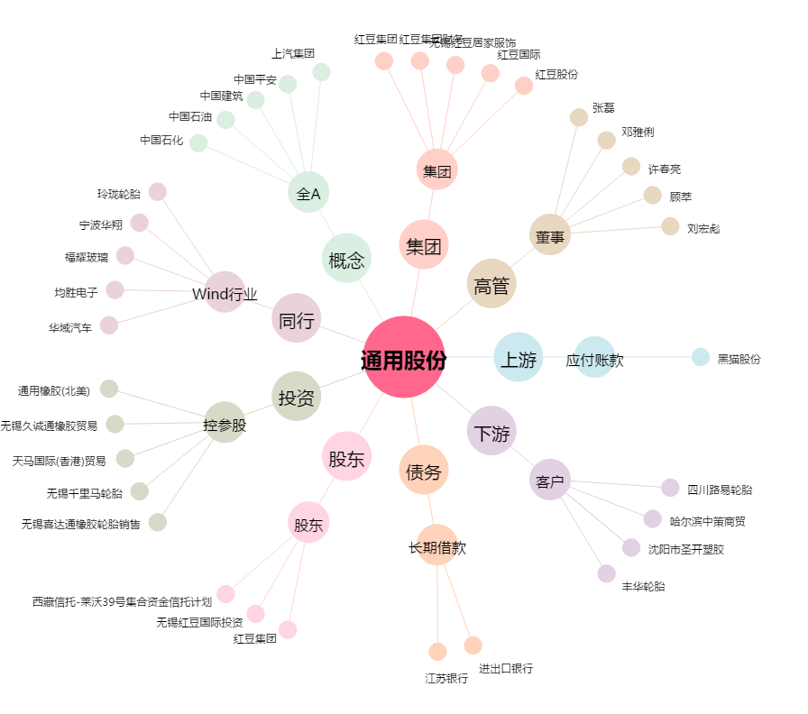
通用股份[601500.SH] - 关系概览图

